产品说明
产品说明
序号 | 类别 | 类型 | 名称 | 截图 | 说明 | 备注
 | 电气类 | 端口 | VGA端口
 |  |  | DVI端口
 |  |  | HDMI端口
 |  |  | DP端口
 |  |  | USB端口
 |  |  | RJ45端口 |  | 网口
 |  |  | RJ11端口 |  | 电话口
 |  |  | PJ端口 |  | 圆孔端口
 |  |  | DC端口
 |  |  | DH端口
 |  |  | XH端口
 |  |  | IDC端口
 |  |  | EDG端口
 |  |  | 欧式插座连接器
 |  |  | 航空端口 |  | 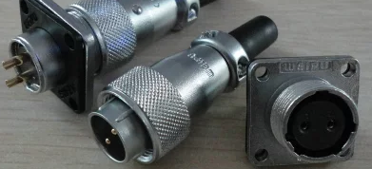
 |  |  | PJ端口 |  | 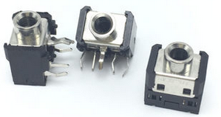
 |  |  | PS/2端口 |  | 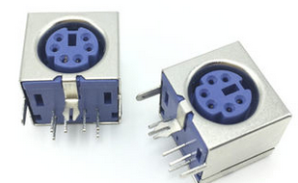
 |  |  | BNC端口 |  | 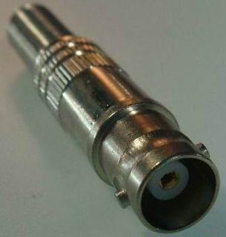
 |  |  | DC端口 |  | 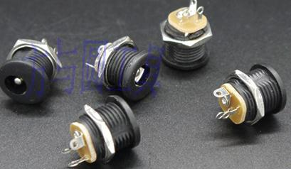
 |  |  | DH端口
 |  |  | PJ端口 |  | 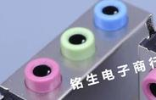
 |  |  | 排母座

